はじめに
令和5年度 蓄電池等分散型エネルギーリソース次世代技術構築実証事業 （再生可能エネルギーアグリゲーション実証事業） 交付申請書 様式

令和5年度蓄電池等分散型エネルギーリソース次世代技術構築実証事業（再生可能エネルギーアグリゲーション実証事業）公募要領のP.43に交付申請時の提出書類を記載しております。 本様式は、交付申請書郵送提出書類の中で指定様式となっている書類の様式となります。

※コンソーシアムリーダーはコンソーシアム登録申請も行ってください。

◎交付申請書のファイル提出（郵送提出）について
以下のファイル作成時の注意事項及びシート名「No.0_交付申請書チェックリスト」の内容に沿って、ファイリングを行ってください。
ファイリングが完了しましたら、シート名「No.0_交付申請書チェックリスト」を用いて書類に漏れがないかご確認願います。

▼ファイル作成時の注意事項▼
・ 申請書類はＡ４ファイル（２穴、パイプ式ファイル）に綴じること。
・ 表紙及び背表紙に「補助金名」、「補助事業名」及び「申請者名」を記載すること。
・ ファイルは、中身の書類に応じた厚さであること。 ※ 紙製の薄いファイルは使用不可。
・ 全ての書類は穴を開け、直接ファイリングすること。（クリアフォルダには入れない。）
・ 書類の左に十分な余白をとり、記載部分に穴がかからないようにすること。 ※ 袋とじは不可。
・ Excel書式（SII指定書式）については、Ａ４サイズ（片面印刷）にて出力すること。
・ 書類は、ホチキス止めを行わないこと。
・ 「提出書類一覧」に示す各書類の最初には、「No.」及び「提出書類名称」を記載したインデックス付の
仕切り紙を挿入すること。 （申請書類自体にはインデックスをつけない。）
・ 副本2冊を作成し、そのうち1冊をSIIへ提出すること。
※ 副本は、jGrantsに添付したものから作成し、必ず申請者が保管すること。
・ 提出書類一覧のインデックスを全て作成し、該当しない書類については「該当なし」の紙を挟み込み綴じること。
表紙及び背表紙に「補助金名」、
「補助事業の名称」及び「申請者名」を記載してください。
郵送提出書類の内訳が分かるよう「提出書類名称」を記載した
インデックス付の仕切り紙を最初に入れてください。
仕切り紙にはインデックスを付し、
インデックスには
「提出書類名称」を記載してください。

正本１冊及び副本１冊を作成し、正本のみをSIIへ提出してください。

令和5年度
蓄電池等分散型エネルギーリソース次世代技術構築実証事業費補助金
(再生可能エネルギーアグリゲーション実証事業)

令和５年度蓄電池等分散型エネルギーリソース次世代技術構築実証事業費補助金(再生可能エネルギーアグリゲーション実証事業
正
「補助事業の名称」交付申請書
再エネアグリ事業
「補助事業の名称」
交付申請書

申請者名

申請者名

上下５ｃｍ程度の余白を設けてください。

申請者情報入力シート
注意事項を確認し、入力欄に必要事項を入力してください。
No. | 項目 |  | 入力欄 |  | 注意事項
1 | 基本項目 | 補助金申請有無 |  |  | プルダウンリストより選択
2 |  | コンソーシアムリーダー |  |  | プルダウンリストより選択
3 |  | 事業者の区分（１） |  |  | 必須
4 |  | 事業者の区分（２） |  |  | 事業者の役割が1つであれば未選択
5 |  | 共同申請者有無 |  |  | プルダウンリストより選択 | ←共同申請の有無をプルダウンで選択してください。
6 |  | 交付申請日
7 | 主申請者情報 | 申請者名（会社名）
8 |  | 法人番号 |  |  | 半角数字13桁
9 |  | 業種 |  |  | プルダウンリストより選択
10 | 所在地 | 郵便番号 |  |  | ハイフン無し、半角数字7桁
11 |  | 都道府県 |  |  | プルダウンリストより選択
12 |  | 市区町村 |  | 市
13 |  | 市区町村以下番地まで
14 |  | 建物、部屋番号
15 |  | 代表者役職
16 |  | 代表者（姓）
17 |  | 代表者（名）
18 | 共同申請者情報 | 事業者名（事業者名） |  |  |  | ←共同申請の場合は共同申請者情報を入力してください。
19 |  | 法人番号 |  |  | 半角数字13桁
20 |  | 業種 |  |  | プルダウンリストより選択
21 | 所在地 | 郵便番号 |  |  | ハイフン無し、半角数字7桁
22 |  | 都道府県 |  |  | プルダウンリストより選択
23 |  | 市区町村 |  | 市 | 市区町村をプルダウンリストで選択
24 |  | 市区町村以下番地まで
25 |  | 建物、部屋番号
26 |  | 代表者役職
27 |  | 代表者（姓）
28 |  | 代表者（名）
29 | 実務担当者情報 | 担当者所属部署／役職
30 |  | 担当者（姓） |  |  | SIIからの事務連絡を受けていただける方をご登録ください
31 |  | 担当者（名）
32 |  | 担当者（姓_カナ）
33 |  | 担当者（名_カナ）
34 |  | 担当者_連絡先（電話番号） |  |  | ハイフン無し
35 |  | 担当者_連絡先（携帯等） |  |  | ハイフン無し
36 |  | 担当者_メールアドレス

No.1_交付申請書（1枚目）
 | （様式第１） |  |  |  | 1/2

 |  |  |  | 0
 | 令和５年度次世代ＤＥＲ事業共同事業体
 | 代表幹事 一般社団法人 環境共創イニシアチブ
 | 代表理事 村上 孝 殿

※共同申請の場合は左側１５行目のグループ化 を開いて表示させてください。
＋
 |  | 申 請 者 | 住 所 |  |  | ←シート"申請者情報入力シート"への入力内容が反映されます。
 |  |  | 名 称
 |  |  | 代 表 者

令和５年度 蓄電池等分散型エネルギーリソース次世代技術構築実証事業費 （再生可能エネルギーアグリゲーション実証事業） 交付申請書

 | 蓄電池等分散型エネルギーリソース次世代技術構築実証事業費交付規程（ＳＩＩ－ＢＶＡ２３０－００－２０２３０５１２－Ｒ。以下「交付規程」という。）第５条第１項の規定に基づき、上記補助金の交付について下記のとおり申請します。 なお、補助金等に係る予算の執行の適正化に関する法律（昭和３０年法律第１７９号）、補助金等に係る予算の執行の適正化に関する法律施行令（昭和３０年政令第２５５号）及び交付規程の定めるところに従うことを承知の上、申請します。

No.4_実施体制図
（別紙3）
 |  |  |  |  |  | シート ”（入力見本）No,8_実施体制図 ”を参照のうえ記入して下さい。

 | 実施体制図

 | 実施体制（税込み１００万円以上の契約。請負その他委託の形式を問わない。）
 | 事業者名 | 当社との関係 | 住所 | 契約見込金額(税込み) | 業務の範囲

補助事業者
委託先
（再委託先）
（再々委託先）

 | 【実施体制図に記載すべき事項】
 | ・補助事業の一部を第三者に委託（請負その他委託の形式を問わない。）する場合については、契約先の事業者（税込み１００万円以上の取引に限る）の事業者名、補助事業者との契約関係、住所、契約金額及び業務の範囲。
 | ・第三者の委託先からさらに委託している場合（再委託などを行っている場合で、税込み１００万円以上の取引に限る）も上記同様に記載すること。

（入力見本）No,8_実施体制図
（別紙3）

 | 実施体制図

青字にしている部分を実施体制に合わせて記載してください。
 | 実施体制（税込み１００万円以上の契約。請負その他委託の形式を問わない。）
 | 事業者名 | 当社との関係 | 住所 | 契約見込金額(税込み) | 業務の範囲
 | 事業者Ａ | 委託先 | 東京都○○区・・・・ | ※算用数字を使用し、円単位で表記 | ※できる限り詳細に記入のこと
 | 事業者Ｂ未定 | 外注先 | 〃 | 〃 | 〃
 | 事業者Ｃ | 再委託先（事業者Ａの委託先） | 〃 | 〃 | 〃
 | 事業者Ｄ未定 （再委託先） | 再委託先（事業者Ａの委託先） | 〃 | 〃 | 〃
事業者数が5社を超える場合は、行を追加してください。
 | 事業者Ｅ （再々委託先） | 再々委託先（事業者Ｃの委託先 | 〃 | 〃 | 〃

補助事業者
委託先
（再委託先）
（再々委託先）

事業者Ａ
事業者Ｃ
事業者Ｅ

事業者Ｄ（未定）
事業者Ｂ（未定）
実施体制の表を、体制図に置き換えてください。

 | 【実施体制図に記載すべき事項】
 | ・補助事業の一部を第三者に委託（請負その他委託の形式を問わない。）する場合については、契約先の事業者（税込み１００万円以上の取引に限る）の事業者名、補助事業者との契約関係、住所、契約金額及び業務の範囲。
 | ・第三者の委託先からさらに委託している場合（再委託などを行っている場合で、税込み１００万円以上の取引に限る）も上記同様に記載すること。

No.7,8_四半期毎の実証,システム開発スケジュール
全体スケジュール

補助事業の名称 |  | 0 |  |  |  |  |  |  |  |  |  |  |  |  |  |  | 申請者名（会社名） |  |  | 0 |  |  |  |  |  |  |  |  |  |  |  |  |  |  | ←交付申請書（鑑）、交付申請書（2枚目）の内容が反映されます。

 |  | 令和５年（２０２３年） |  |  |  |  |  |  |  |  |  |  |  |  |  |  |  |  |  |  |  |  |  |  |  | 令和６年（２０２４年）
 |  | 第一四半期 |  |  |  |  |  | 第二四半期 |  |  |  |  |  |  |  |  | 第三四半期 |  |  |  |  |  |  |  |  | 第四四半期
 |  | ５月 |  |  | ６月 |  |  | ７月 |  |  | ８月 |  |  | ９月 |  |  | １０月 |  |  | １１月 |  |  | １２月 |  |  | １月 |  |  | ２月 |  |  | ３月
 |  | 上旬 | 中旬 | 下旬 | 上旬 | 中旬 | 下旬 | 上旬 | 中旬 | 下旬 | 上旬 | 中旬 | 下旬 | 上旬 | 中旬 | 下旬 | 上旬 | 中旬 | 下旬 | 上旬 | 中旬 | 下旬 | 上旬 | 中旬 | 下旬 | 上旬 | 中旬 | 下旬 | 上旬 | 中旬 | 下旬 | 上旬 | 中旬 | 下旬
実証スケジュール | 見本イメージ |  |  |  | 見積依頼 |  | 発注 |  |  |  |  |  |  |  |  |  |  |  |  |  | 納品 検収 |  |  |  | 支払

スケジュール作成の注意事項
・各種実証経費発注ごとに記載願います。
・見積依頼、契約、発注、納品、支払等の目安スケジュールを示してください。
・実証参加者募集期間
・データ分析期間など
※見本イメージ、本テキストは削除して提出してください。

システム開発スケジュール

【記入例】No.10-1 新規設備導入予定・実証予定
指定様式8-1
 | 新規設備導入予定・実証予定（２０２３年度） |  |  |  |  |  |  |  |  |  |  |  |  |  |  |  |  |  |  |  |  | ・本書類は再エネアグリゲーター毎に作成し、自身が所属するコンソーシアムのリーダーにも共有を行うこと。 ・黄色セルに入力すること。

 | 申請者名 （会社名）

本書類は再エネアグリゲーター毎に作成し、自身が所属するコンソーシアムのリーダーにも共有を行うこと。
黄色セルに入力すること。
1. 新設予定サマリ
 | 今年度新規で導入を予定している再エネ等DER設備について記載すること。
 | 新設予定設備 |  |  |  | 供給区域 |  | 台数 | 単機 蓄電容量 (kWh) |  | 単機出力 (kW) |  | 合計出力 (kW)

 | 太陽光発電設備 |  |  |  | 東京 |  | 2 |  |  | 50,000 |  | 100,000
 | 蓄電システム |  |  |  | 東京 |  | 2 | 1,000 |  | 1,000 |  | 2,000
 | IoT関連機器 |  |  |  | 関西 |  | 1

 | その他の設備 ※上記の新設予定設備にて"その他①～その他④"を選択された場合のみ記載
 | その他① |  |  |  |  |  |  |  | その他③
 | その他② |  |  |  |  |  |  |  | その他④
共通実証及び独自実証で使用する設備について記入してください。
該当する実証の利用可能出力を記入してください。
該当しない場合はブランクとしてください。
2. 設備別エリア別制御ポテンシャル
 | 共通実証（コンソーシアム単位で必須）及び独自実証（任意実証）で導入するする設備について記載すること。
 | NO. | 設備区分 ※3 | 設備 所有 | R5新設/ 既設 |  | 電源種別 |  | 設備種別 |  | 供給 区域 | 台数 | 実機のみ |  | 共通実証 |  |  | 独自実証
 |  |  |  |  |  |  |  |  |  |  |  |  |  | 利用可能な出力（kW）※4 |  |  | 利用可能な出力（kW）※4
 |  |  |  |  |  |  |  |  |  |  |  | 単機出力 (kW) | 合計 出力 (kW) | ①インバランス回避 | ②収益拡大 | ③発電量予測 | 需給バランスの確保 | DERの 最適運用 | 事業性の 検証 | スマメ データ 活用 | その他、SIIが認める実証 【 】 ※事前相談要

 | 1 | 実機 | 法人 | R5新設 |  | 変動電源 |  | 太陽光発電設備 |  | 東京 | 2 | 5,000 | 10,000 | 100,000 | 100,000 | 100,000 | 100,000 | 100,000 | 100,000 | 100,000
 | 2 | 実機(仮想出力) | 法人 | R5新設 |  | 調整電源 |  | 蓄電システム |  | 東京 | 1 | 1,000 | 1,000 | 10,000 | 10,000 |  | 10,000 | 10,000 | 10,000 | 10,000
 | 3 | 実機 | 法人 | 既設 |  | 変動電源 |  | 風力発電設備 |  | 関西 | 2 | 30,000 | 60,000 | 60,000 | 60,000 | 60,000 | 60,000 | 60,000 | 60,000 | 60,000
 | 4 | 模擬装置 |  |  |  | 調整電源 |  | 蓄電システム |  | 関西 | 1 |  |  | 5,000 | 5,000 |  | 5,000 | 5,000 | 5,000 | 5,000
 | 5
 | 6
 | 7
 | 8
 | 9
 | 10
 | 11
 | 12
 | 13
 | 14
 | 15
 | 合計 |  |  |  |  |  |  | (実機のみ) |  |  | 4 | - | 70,000 | 160,000 | 160,000 | 160,000 | 160,000 | 160,000 | 160,000 | 160,000 | 0
 |  |  |  |  |  |  |  | (仮想出力、模擬装置含む) |  |  | 6 | - | 71,000 | 175,000 | 175,000 | 160,000 | 175,000 | 175,000 | 175,000 | 175,000 | 0

 | その他の設備 （上記の設備種別にて"その他①~その他④"を選択された場合のみ記載）
 | その他① |  |  |  |  |  |  |  |  |  | その他③
 | その他② |  |  |  |  |  |  |  |  |  | その他④
 | ※3 「実機」：実機を使用し、実機そのままの出力を実証で使用する場合,「実機(仮想出力)」：実機を使用するが、その出力を仮想的に拡張又は縮小して使用する場合、
 | 「模擬装置」：実機を使用せず、過去の実績値等にもとづくシミュレーションを用いて実証を行う場合。
 | ※4 「実機(仮想出力)」の場合、実機の出力を仮想的に拡張又は縮小した値を記入。「模擬装置」の場合、シミュレーション等に用いる値を記入。

【記入例.10-2 コンソ全体_令和5年度新設予定サマリ
指定様式8-2
 | 実証予定・補助金申請予定（２０２３年度）コンソーシアム全体_新設予定サマリ

本書類はコンソーシアムリーダーが、自身のコンソーシアムの情報を集約し提出すること。
 | コンソーシアムリーダー名

 | 新設予定設備 | 供給区域 | 台数 | 単機 蓄電容量 (kWh) | 単機出力 (kW) | 合計 出力 (kW) | 事業者名

 | 太陽光発電設備 | 東京 | 2 |  | 50,000 | 100,000 | 株式会社テスト
 | 蓄電システム | 東京 | 2 | 1,000 | 1,000 | 1,000 | 株式会社テスト
 | IoT関連機器 | 関西 | 1 |  |  |  | 株式会社テスト

該当の事業者名を入力して下さい。
コンソーシアムに所属する各事業者から 【シート名：No.10-1 新規設備導入予定・実証予定】の情報を集約し、
本表に転記してください。
必要に応じて行を追加してください。

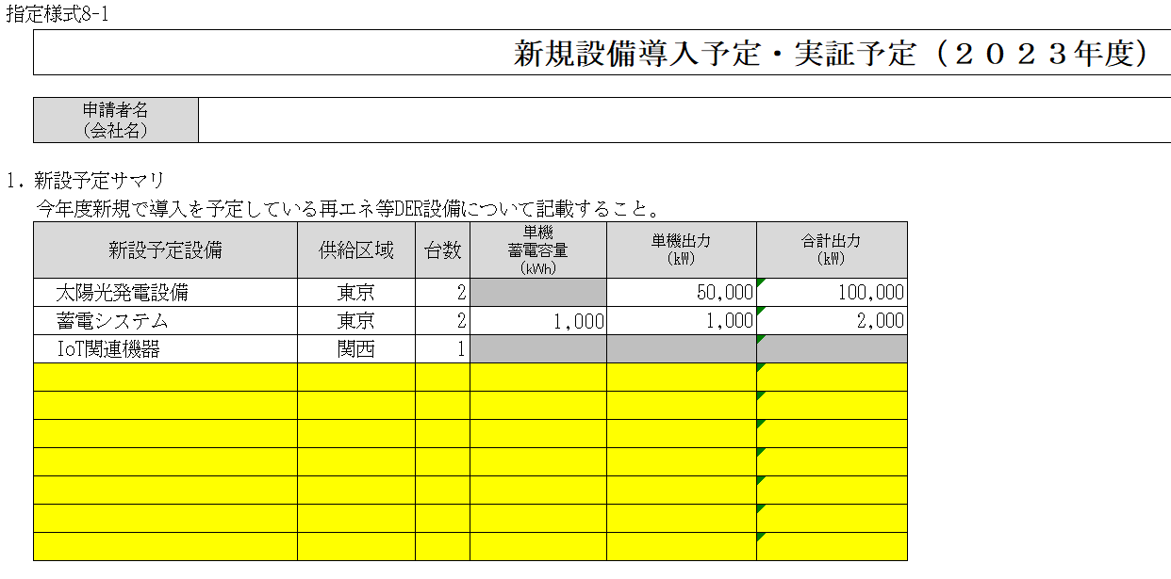

 | その他の設備について以下に記載のこと。
 | その他①
 | その他②
 | その他③
 | その他④
 | その他⑤
 | その他⑥
 | その他⑦
 | その他⑧
 | その他⑨
 | その他⑩

【記入例.10-3 コンソ全体_制御ポテンシャル
指定様式8-3 |  |  |  |  |  |  |  |  |  |  |  |  |  |  |  |  |  |  |  |  | ▼記入時の注意事項▼
 | 実証予定・補助金申請予定（２０２３年度）コンソーシアム全体_設備別エリア別制御ポテンシャル
 |  |  |  |  |  |  |  |  |  |  |  |  |  |  |  |  |  |  |  |  | 本書類はコンソーシアムリーダーが自身のコンソーシアムの情報を集約し提出すること。
本書類はコンソーシアムリーダーが、自身のコンソーシアムの情報を集約し提出すること。
 | コンソーシアムリーダー名

 | NO. | 設備区分 ※1 | 設備 所有 | R5新設/ 既設 | 電源種別 | 設備種別 | 供給区域 |  | 台数 | 実機のみ |  | 共通実証 |  |  | 独自実証 |  |  |  |  | 事業者名
 |  |  |  |  |  |  |  |  |  |  |  | 利用可能な出力（kW）※2 |  |  | 利用可能な出力（kW）※2
 |  |  |  |  |  |  |  |  |  | 単機出力 (kW) | 合計 出力 (kW) | ①インバランス回避 | ②収益拡大 | ③発電量予測 | 需給バランスの確保 | DERの 最適運用 | 事業性の 検証 | スマメデータ 活用 | その他、SIIが認める実証 【 】 ※事前相談要

 | 1 | 実機 | 法人 | R5新規 | 変動電源 | 太陽光発電設備 | 東京 |  | 2 | 50,000 | 100,000 | 100,000 | 100,000 | 100,000 | 100,000 | 100,000 | 100,000 | 100,000 |  | 株式会社テスト | ← | 必要に応じて行を追加すること
 | 2 | 実機(仮想出力) | 法人 | R5新規 | 変動電源 | 蓄電システム | 東京 |  | 1 | 1,000 | 1,000 | 10,000 | 10,000 |  | 10,000 | 10,000 | 10,000 | 10,000 |  | 株式会社テスト
 | 3 | 実機 | 法人 | 既存 | 変動電源 | 風力発電設備 | 関西 |  | 2 | 30,000 | 60,000 | 60,000 | 60,000 | 60,000 | 60,000 | 60,000 | 60,000 | 60,000 |  | 株式会社テスト
 | 4 | 模擬装置 |  |  | 調整電源 | 自家発電設備 | 関西 |  | 1 |  |  | 5,000 | 5,000 |  | 5,000 | 5,000 | 5,000 | 5,000 |  | 株式会社テスト
 | 5
該当の事業者名を入力して下さい。
 | 6
コンソーシアムに所属する各事業者から 【シート名：No.10-1 新規設備導入予定・実証予定】の情報を集約し、
本表に転記してください。
必要に応じて行を追加してください。
 | 7
 | 8
 | 9
 | 10
 | 11
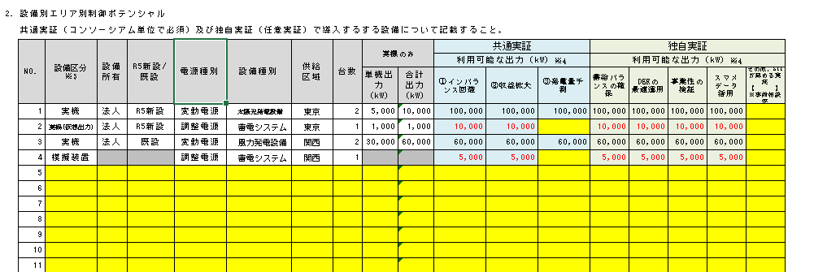
 | 12
 | 13
 | 14
 | 15
 | 16
 | 17
 | 18
 | 19
 | 20
 | 21
 | 22
 | 23
 | 24
 | 25
 | 26
 | 27
 | 28
 | 29
 | 30
 | 31
 | 32
 | 33
 | 34
 | 35
 | 36
 | 37
 | 38
 | 39
 | 40
 | 合計 |  |  |  |  | (実機のみ) |  |  | 4 | - | 160,000 | 160,000 | 160,000 | 160,000 | 160,000 | 160,000 | 160,000 | 160,000 | 0
 |  |  |  |  |  | (仮想出力、模擬装置含む) |  |  | 6 | - | 161,000 | 175,000 | 175,000 | 160,000 | 175,000 | 175,000 | 175,000 | 175,000 | 0

 | その他の設備 （上記の設備種別にて"その他①"又は"その他②"を選択された場合のみ記載）
 | その他① |  |  |  |  |  |  | その他②
 | その他③ |  |  |  |  |  |  | その他④
 | ※3 「実機」：実機を使用し、実機そのままの出力を実証で使用する場合,「実機(仮想出力)」：実機を使用するが、その出力を仮想的に拡張又は縮小して使用する場合、
 | 「模擬装置」：実機を使用せず、過去の実績値等にもとづくシミュレーションを用いて実証を行う場合。
 | ※4 「実機(仮想出力)」の場合、実機の出力を仮想的に拡張又は縮小した値を記入。「模擬装置」の場合、シミュレーション等に用いる値を記入。

